H3
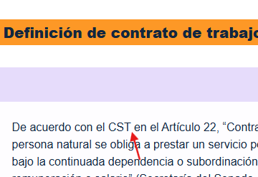
N° DE HALLAZGO | 3 |  | REALIZACION DE LOS AJUSTES
RECURSO | CF |  | AJUSTE COMPLETO | AJUSTE PARCIAL | NO SE HIZO AJUSTE | OBSERVACIONES
DESCRIPCION DEL HALLAZGO | Agregar puntuación "," después de CST.
TIPO DE HALLAZGO | Maquetación
RUTA | 1.2 Contrato de trabajo, elementos y tipos de contrato de trabajo |  | REVISION DE LOS AJUSTES
 |  |  | AJUSTE REALIZADO | CON PENDENTES | AJUSTE NO REALIZADO | OBSERVACIONES

EVIDENCIAS
HTML |  | GUION O XD

H4
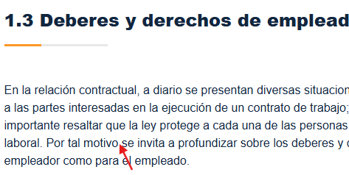
N° DE HALLAZGO | 4 |  | REALIZACION DE LOS AJUSTES
RECURSO | CF |  | AJUSTE COMPLETO | AJUSTE PARCIAL | NO SE HIZO AJUSTE | OBSERVACIONES
DESCRIPCION DEL HALLAZGO | Agregar puntuación "," despues de la palabra "motivo".
TIPO DE HALLAZGO | Maquetación
RUTA | 1.3 Deberes y derechos de empleado y empleador |  | REVISION DE LOS AJUSTES
 |  |  | AJUSTE REALIZADO | CON PENDENTES | AJUSTE NO REALIZADO | OBSERVACIONES

EVIDENCIAS
HTML |  | GUION O XD

H5
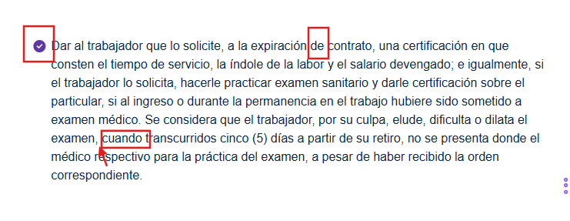
N° DE HALLAZGO | 5 |  | REALIZACION DE LOS AJUSTES
RECURSO | CF |  | AJUSTE COMPLETO | AJUSTE PARCIAL | NO SE HIZO AJUSTE | OBSERVACIONES
DESCRIPCION DEL HALLAZGO | 1. Reemplazar "de" por "del". 2. Eliminar coma y agregarla después de la palabra "cuando". 3. Revisar colores, el morado no se encuentra en la paleta de colores.
TIPO DE HALLAZGO | Maquetación
RUTA | 1.3 Deberes y derechos de empleado y empleador |  | REVISION DE LOS AJUSTES
 |  |  | AJUSTE REALIZADO | CON PENDENTES | AJUSTE NO REALIZADO | OBSERVACIONES

EVIDENCIAS
HTML |  | GUION O XD

H7
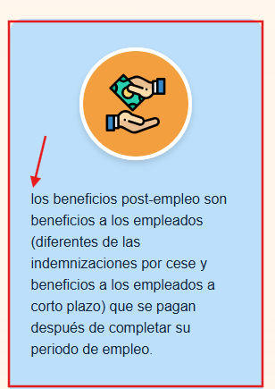
N° DE HALLAZGO | 7 |  | REALIZACION DE LOS AJUSTES
RECURSO | CF |  | AJUSTE COMPLETO | AJUSTE PARCIAL | NO SE HIZO AJUSTE | OBSERVACIONES
DESCRIPCION DEL HALLAZGO | 1- Debe iniciar con mayúscula "Los". 2- Revisar paleta de colores, el azul no se encuentra.
TIPO DE HALLAZGO | Maquetación
RUTA | 2.1 Beneficios a empleados |  | REVISION DE LOS AJUSTES
 |  |  | AJUSTE REALIZADO | CON PENDENTES | AJUSTE NO REALIZADO | OBSERVACIONES

EVIDENCIAS
HTML |  | GUION O XD

H9
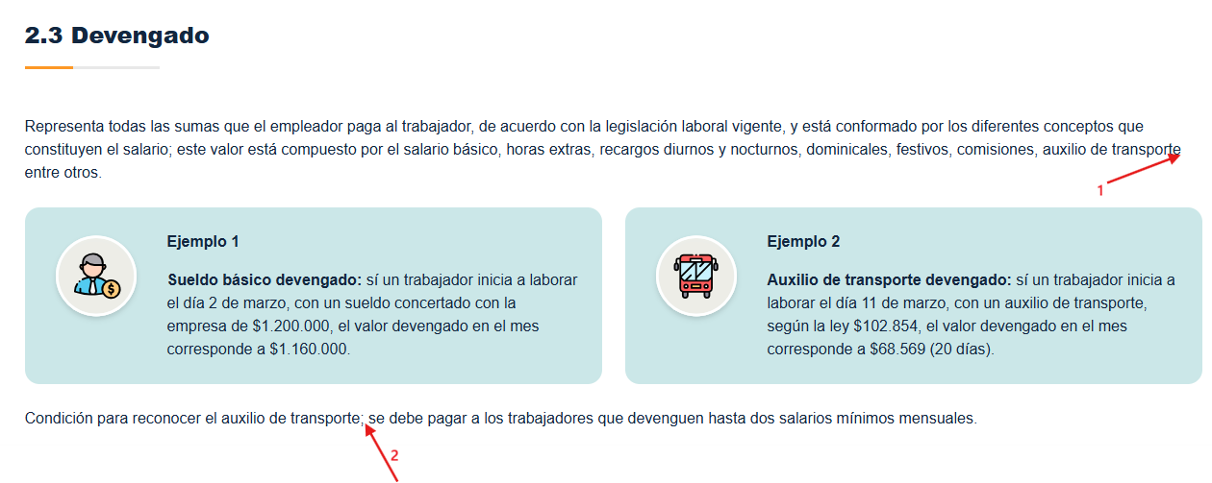
N° DE HALLAZGO | 9 |  | REALIZACION DE LOS AJUSTES
RECURSO | CF |  | AJUSTE COMPLETO | AJUSTE PARCIAL | NO SE HIZO AJUSTE | OBSERVACIONES
DESCRIPCION DEL HALLAZGO | 1- Agregar puntuación ",". 2- Reemplazar punto y coma por dos puntos ":".
TIPO DE HALLAZGO | Maquetación
RUTA | 2.3 Devengado |  | REVISION DE LOS AJUSTES
 |  |  | AJUSTE REALIZADO | CON PENDENTES | AJUSTE NO REALIZADO | OBSERVACIONES

EVIDENCIAS
HTML |  | GUION O XD

H11
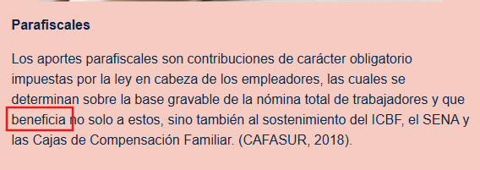
N° DE HALLAZGO | 11 |  | REALIZACION DE LOS AJUSTES
RECURSO | CF |  | AJUSTE COMPLETO | AJUSTE PARCIAL | NO SE HIZO AJUSTE | OBSERVACIONES
DESCRIPCION DEL HALLAZGO | Forma inadecuada del verbo, reemplazar por "benefician"
TIPO DE HALLAZGO | Maquetación
RUTA | 2.5 Seguridad social y parafiscales |  | REVISION DE LOS AJUSTES
 |  |  | AJUSTE REALIZADO | CON PENDENTES | AJUSTE NO REALIZADO | OBSERVACIONES

EVIDENCIAS
HTML |  | GUION O XD

H13
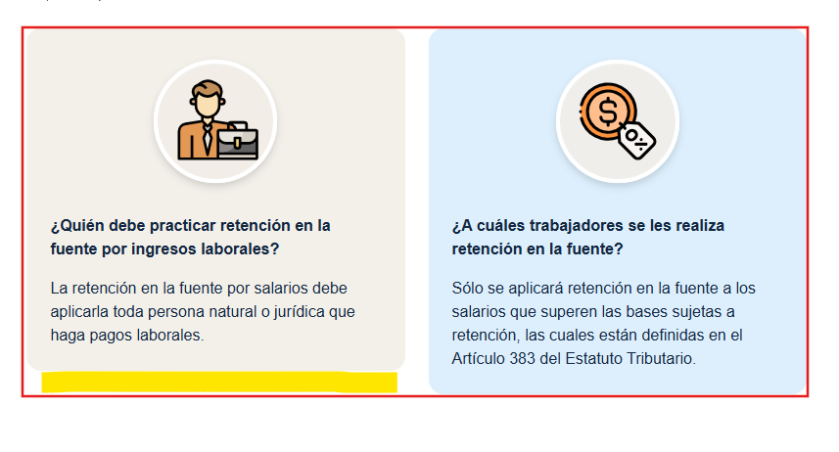
N° DE HALLAZGO | 13 |  | REALIZACION DE LOS AJUSTES
RECURSO | CF |  | AJUSTE COMPLETO | AJUSTE PARCIAL | NO SE HIZO AJUSTE | OBSERVACIONES
DESCRIPCION DEL HALLAZGO | Alinear cuadros.
TIPO DE HALLAZGO | Maquetación
RUTA | 2.6 Prestaciones sociales |  | REVISION DE LOS AJUSTES
 |  |  | AJUSTE REALIZADO | CON PENDENTES | AJUSTE NO REALIZADO | OBSERVACIONES

EVIDENCIAS
HTML |  | GUION O XD

H14
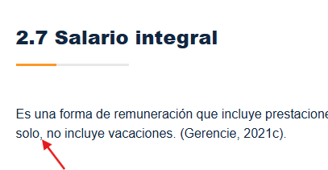
N° DE HALLAZGO | 14 |  | REALIZACION DE LOS AJUSTES
RECURSO | CF |  | AJUSTE COMPLETO | AJUSTE PARCIAL | NO SE HIZO AJUSTE | OBSERVACIONES
DESCRIPCION DEL HALLAZGO | Signo inadecuado, reemplazar por punto y coma ";".
TIPO DE HALLAZGO | Maquetación
RUTA | 2.7 Salario integral |  | REVISION DE LOS AJUSTES
 |  |  | AJUSTE REALIZADO | CON PENDENTES | AJUSTE NO REALIZADO | OBSERVACIONES

EVIDENCIAS
HTML |  | GUION O XD

H17
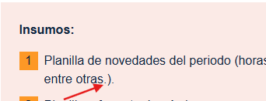
N° DE HALLAZGO | 17 |  | REALIZACION DE LOS AJUSTES
RECURSO | CF |  | AJUSTE COMPLETO | AJUSTE PARCIAL | NO SE HIZO AJUSTE | OBSERVACIONES
DESCRIPCION DEL HALLAZGO | Eliminar puntuación innecesaria, punto dentro del ().
TIPO DE HALLAZGO | Maquetación
RUTA | 2.9 Liquidación de nómina |  | REVISION DE LOS AJUSTES
 |  |  | AJUSTE REALIZADO | CON PENDENTES | AJUSTE NO REALIZADO | OBSERVACIONES

EVIDENCIAS
HTML |  | GUION O XD

H18
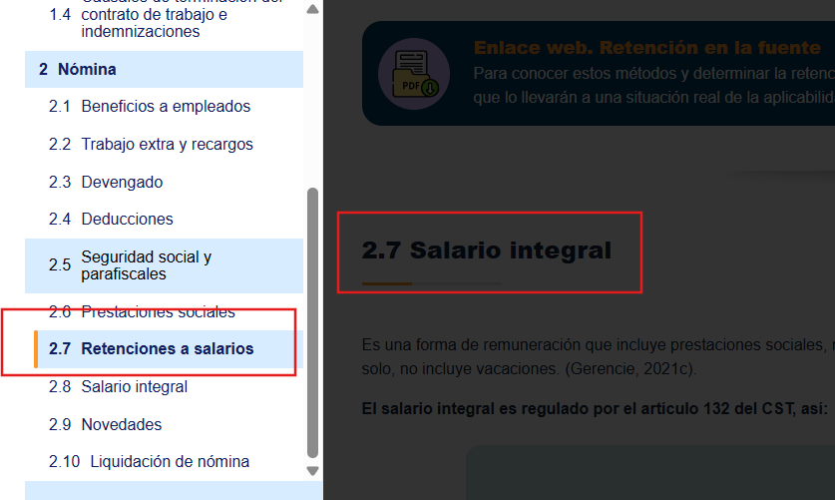
N° DE HALLAZGO | 18 |  | REALIZACION DE LOS AJUSTES
RECURSO | CF |  | AJUSTE COMPLETO | AJUSTE PARCIAL | NO SE HIZO AJUSTE | OBSERVACIONES
DESCRIPCION DEL HALLAZGO | No concuerda el titulo del menú de contenidos con el que trae el CF. Según el diseño solo hay hasta 2.9.
TIPO DE HALLAZGO | Maquetación
RUTA | Menú - Contenido |  | REVISION DE LOS AJUSTES
 |  |  | AJUSTE REALIZADO | CON PENDENTES | AJUSTE NO REALIZADO | OBSERVACIONES

EVIDENCIAS
HTML |  | GUION O XD

H20
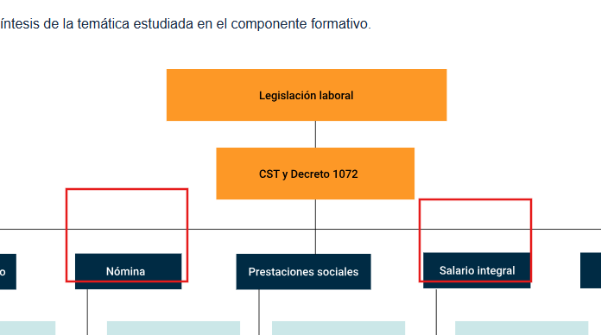
N° DE HALLAZGO | 20 |  | REALIZACION DE LOS AJUSTES
RECURSO | CF |  | AJUSTE COMPLETO | AJUSTE PARCIAL | NO SE HIZO AJUSTE | OBSERVACIONES
DESCRIPCION DEL HALLAZGO | Faltan las conexiones en el CF y en el Anexo. Síntesis.
TIPO DE HALLAZGO | Diseño
RUTA | Síntesis - Anexo |  | REVISION DE LOS AJUSTES
 |  |  | AJUSTE REALIZADO | CON PENDENTES | AJUSTE NO REALIZADO | OBSERVACIONES

EVIDENCIAS
HTML |  | GUION O XD

H21
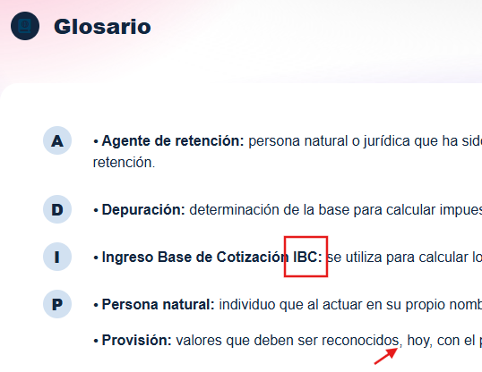
N° DE HALLAZGO | 21 |  | REALIZACION DE LOS AJUSTES
RECURSO | CF |  | AJUSTE COMPLETO | AJUSTE PARCIAL | NO SE HIZO AJUSTE | OBSERVACIONES
DESCRIPCION DEL HALLAZGO | 1- IBC debe ir entre paréntesis. 2- Eliminar puntuación ",".
TIPO DE HALLAZGO | Maquetación
RUTA | Glosario |  | REVISION DE LOS AJUSTES
 |  |  | AJUSTE REALIZADO | CON PENDENTES | AJUSTE NO REALIZADO | OBSERVACIONES

EVIDENCIAS
HTML |  | GUION O XD

